table 6
page 66
Table 6 - Average mileage traveled per vehicle per year
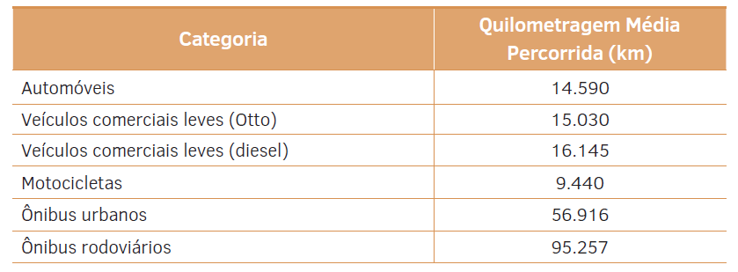

 | legend | translation
 | Cars | LDV otto
 | Light commercial vehicles (Otto) | LDV diesel
 | Light commercial vehicles (diesel) | motorbikes
 | Motorcycles | bus
 | City buses | coches
 | Road buses

table 12
page 72
Table 12 - Average mileage traveled per vehicle per year
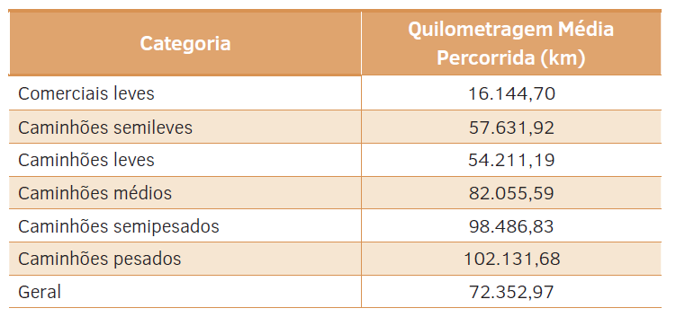

 | legend
 | Light commercials
 | Semi-light trucks
 | Light trucks
 | Medium trucks
 | Semi-heavy trucks
 | Heavy trucks
 | General

